Hoja1 (2)
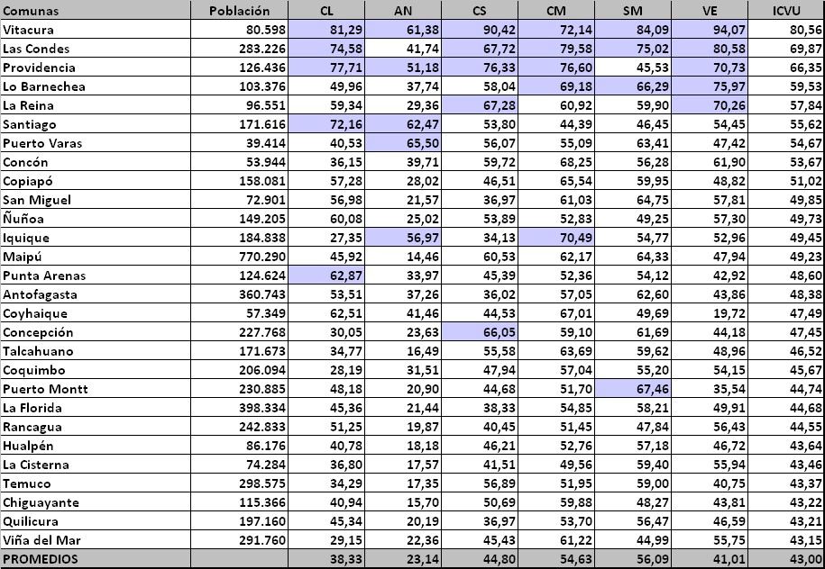
Codcom | Comuna | CL | AN | CS | CM | SM | VE | ICVU | RK | Comuna | Codcom
13132 | Vitacura | 81.29 | 61.38 | 90.42 | 72.14 | 84.09 | 94.07 | 80.56 | 1 | Iquique | 1101
13114 | Las Condes | 74.58 | 41.74 | 67.72 | 79.58 | 75.02 | 80.58 | 69.87 | 2 | Alto Hospicio | 1107
13123 | Providencia | 77.71 | 51.18 | 76.33 | 76.60 | 45.53 | 70.73 | 66.35 | 3 | Pozo Almonte | 1401
13115 | Lo Barnechea | 49.96 | 37.74 | 58.04 | 69.18 | 66.29 | 75.97 | 59.93 | 4 | Camiña | 1402
13113 | La Reina | 59.34 | 29.36 | 67.28 | 60.92 | 59.90 | 70.26 | 57.84 | 5 | Colchane | 1403
13101 | Santiago | 72.16 | 62.47 | 53.80 | 44.39 | 46.45 | 54.45 | 55.62 | 6 | Huara | 1404
10109 | Puerto Varas | 40.53 | 65.50 | 56.07 | 55.09 | 63.41 | 47.42 | 54.67 | 7 | Pica | 1405
5103 | Concón | 36.15 | 39.71 | 59.72 | 68.25 | 56.28 | 61.90 | 53.67 | 8 | Antofagasta | 2101
3101 | Copiapó | 57.28 | 28.02 | 46.51 | 65.54 | 59.95 | 48.82 | 51.02 | 9 | Mejillones | 2102
13130 | San Miguel | 56.98 | 21.57 | 36.97 | 61.03 | 64.75 | 57.81 | 49.85 | 10 | Sierra Gorda | 2103
13120 | Ñuñoa | 60.08 | 25.02 | 53.89 | 52.83 | 49.25 | 57.30 | 49.73 | 11 | Taltal | 2104
1101 | Iquique | 27.35 | 56.97 | 34.13 | 70.49 | 54.77 | 52.96 | 49.45 | 12 | Calama | 2201
13119 | Maipú | 45.92 | 14.46 | 60.53 | 62.17 | 64.33 | 47.94 | 49.23 | 13 | Ollagüe | 2202
12101 | Punta Arenas | 62.87 | 33.97 | 45.39 | 52.36 | 54.12 | 42.92 | 48.60 | 14 | San Pedro de Atacama | 2203
2101 | Antofagasta | 53.51 | 37.26 | 36.02 | 57.05 | 62.60 | 43.86 | 48.38 | 15 | Tocopilla | 2301
11101 | Coihaique | 62.51 | 41.46 | 44.53 | 67.01 | 49.69 | 19.72 | 47.49 | 16 | María Elena | 2302
8101 | Concepción | 30.05 | 23.63 | 66.05 | 59.10 | 61.69 | 44.18 | 47.45 | 17 | Copiapó | 3101
8110 | Talcahuano | 34.77 | 16.49 | 55.58 | 63.69 | 59.62 | 48.96 | 46.52 | 18 | Caldera | 3102
4102 | Coquimbo | 28.19 | 31.51 | 47.94 | 57.04 | 55.20 | 54.15 | 45.67 | 19 | Tierra Amarilla | 3103
10101 | Puerto Montt | 48.18 | 20.90 | 44.68 | 51.70 | 67.46 | 35.54 | 44.74 | 20 | Chañaral | 3201
13110 | La Florida | 45.36 | 21.44 | 38.33 | 54.85 | 58.21 | 49.91 | 44.68 | 21 | Diego de Almagro | 3202
6101 | Rancagua | 51.25 | 19.87 | 40.45 | 51.45 | 47.84 | 56.43 | 44.55 | 22 | Vallenar | 3301
8112 | Hualpén | 40.78 | 18.18 | 46.21 | 52.76 | 57.18 | 46.72 | 43.64 | 23 | Alto del Carmen | 3302
13109 | La Cisterna | 36.80 | 17.57 | 41.51 | 49.56 | 59.40 | 55.94 | 43.46 | 24 | Freirina | 3303
9101 | Temuco | 34.29 | 17.35 | 56.89 | 51.95 | 59.00 | 40.75 | 43.37 | 25 | Huasco | 3304
8103 | Chiguayante | 40.94 | 15.70 | 50.69 | 59.88 | 48.27 | 43.81 | 43.22 | 26 | La Serena | 4101
13125 | Quilicura | 45.34 | 20.19 | 36.97 | 53.70 | 56.47 | 46.59 | 43.21 | 27 | Coquimbo | 4102
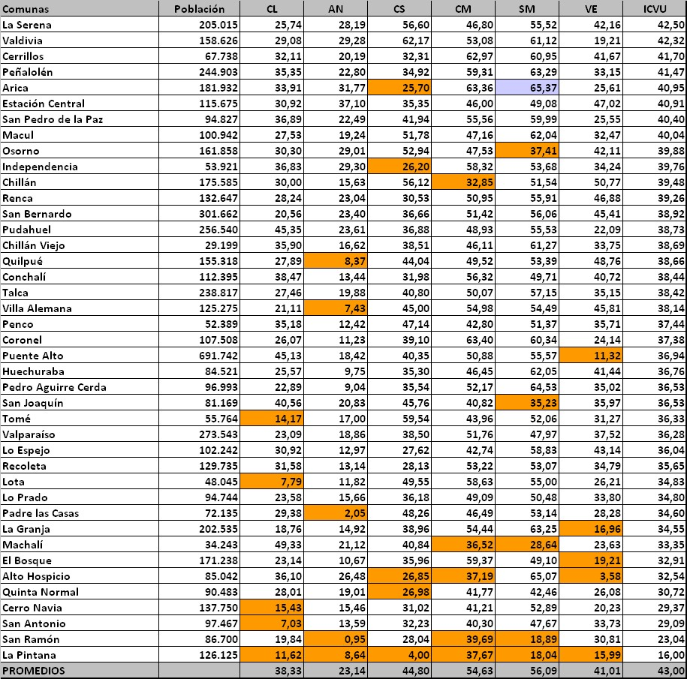
5109 | Viña del Mar | 29.15 | 22.36 | 45.43 | 61.22 | 44.99 | 55.75 | 43.15 | 28 | Andacollo | 4103
4101 | La Serena | 25.74 | 28.19 | 56.60 | 46.80 | 55.52 | 42.16 | 42.50 | 29 | La Higuera | 4104
14101 | Valdivia | 29.08 | 29.28 | 62.17 | 53.08 | 61.12 | 19.21 | 42.32 | 30 | Paiguano | 4105
13102 | Cerrillos | 32.11 | 20.19 | 32.31 | 62.97 | 60.95 | 41.67 | 41.70 | 31 | Vicuña | 4106
13122 | Peñalolén | 35.35 | 22.80 | 34.92 | 59.31 | 63.29 | 33.15 | 41.47 | 32 | Illapel | 4201
15101 | Arica | 33.91 | 31.77 | 25.70 | 63.36 | 65.37 | 25.61 | 40.95 | 33 | Canela | 4202
13106 | Estación Central | 30.92 | 37.10 | 35.35 | 46.00 | 49.08 | 47.02 | 40.91 | 34 | Los Vilos | 4203
8108 | San Pedro de la Paz | 36.89 | 22.49 | 41.94 | 55.56 | 59.99 | 25.55 | 40.40 | 35 | Salamanca | 4204
13118 | Macul | 27.53 | 19.24 | 51.78 | 47.16 | 62.04 | 32.47 | 40.04 | 36 | Ovalle | 4301
10301 | Osorno | 30.30 | 29.01 | 52.94 | 47.53 | 37.41 | 42.11 | 39.88 | 37 | Combarbalá | 4302
13108 | Independencia | 36.83 | 29.30 | 26.20 | 58.32 | 53.68 | 34.24 | 39.76 | 38 | Monte Patria | 4303
16101 | Chillán | 30.00 | 15.63 | 56.12 | 32.85 | 51.54 | 50.77 | 39.48 | 39 | Punitaqui | 4304
13128 | Renca | 28.24 | 23.04 | 30.53 | 50.95 | 55.91 | 46.88 | 39.26 | 40 | Río Hurtado | 4305
13401 | San Bernardo | 20.56 | 23.40 | 36.66 | 51.42 | 56.06 | 45.41 | 38.92 | 41 | Valparaíso | 5101
13124 | Pudahuel | 45.35 | 23.61 | 36.88 | 48.93 | 55.53 | 22.09 | 38.73 | 42 | Casablanca | 5102
16103 | Chillán Viejo | 35.90 | 16.62 | 38.51 | 46.11 | 61.27 | 33.75 | 38.69 | 43 | Concón | 5103
5801 | Quilpué | 27.89 | 8.37 | 44.04 | 49.52 | 53.39 | 48.76 | 38.66 | 44 | Juan Fernández | 5104
13104 | Conchalí | 38.47 | 13.44 | 31.98 | 56.32 | 49.71 | 40.72 | 38.44 | 45 | Puchuncaví | 5105
7101 | Talca | 27.46 | 19.88 | 40.80 | 50.07 | 57.15 | 35.15 | 38.42 | 46 | Quintero | 5107
5804 | Villa Alemana | 21.11 | 7.43 | 45.00 | 54.98 | 54.49 | 45.81 | 38.14 | 47 | Viña del Mar | 5109
8107 | Penco | 35.18 | 12.42 | 47.14 | 42.80 | 51.37 | 35.71 | 37.44 | 48 | Isla de Pascua | 5201
8102 | Coronel | 26.07 | 11.23 | 39.10 | 63.40 | 60.34 | 24.14 | 37.38 | 49 | Los Andes | 5301
13201 | Puente Alto | 45.13 | 18.42 | 40.35 | 50.88 | 55.57 | 11.32 | 36.94 | 50 | Calle Larga | 5302
13107 | Huechuraba | 25.57 | 9.75 | 35.30 | 46.45 | 62.05 | 41.44 | 36.76 | 51 | Rinconada | 5303
13121 | Pedro Aguirre Cerda | 22.89 | 9.04 | 35.54 | 52.17 | 64.53 | 35.02 | 36.53 | 52 | San Esteban | 5304
13129 | San Joaquín | 40.56 | 20.83 | 45.76 | 40.82 | 35.23 | 35.97 | 36.53 | 53 | La Ligua | 5401
8111 | Tomé | 14.17 | 17.00 | 59.54 | 43.96 | 52.06 | 31.27 | 36.33 | 54 | Cabildo | 5402
5101 | Valparaíso | 23.09 | 18.86 | 38.50 | 51.76 | 47.97 | 37.52 | 36.28 | 55 | Papudo | 5403
13116 | Lo Espejo | 30.92 | 12.97 | 27.62 | 42.74 | 58.83 | 43.14 | 36.04 | 56 | Petorca | 5404
13127 | Recoleta | 31.58 | 13.14 | 28.13 | 53.22 | 53.07 | 34.79 | 35.65 | 57 | Zapallar | 5405
8106 | Lota | 7.79 | 11.82 | 49.55 | 58.63 | 55.00 | 26.21 | 34.83 | 58 | Quillota | 5501
13117 | Lo Prado | 23.58 | 15.66 | 36.18 | 49.09 | 50.48 | 33.80 | 34.80 | 59 | Calera | 5502
9112 | Padre las Casas | 29.38 | 2.05 | 48.26 | 46.49 | 53.14 | 28.28 | 34.60 | 60 | Hijuelas | 5503
13111 | La Granja | 18.76 | 14.92 | 38.96 | 54.44 | 63.25 | 16.96 | 34.55 | 61 | La Cruz | 5504
6108 | Machalí | 49.33 | 21.12 | 40.84 | 36.52 | 28.64 | 23.63 | 33.35 | 62 | Nogales | 5506
13105 | El Bosque | 23.14 | 10.67 | 35.96 | 59.37 | 49.10 | 19.21 | 32.91 | 63 | San Antonio | 5601
1107 | Alto Hospicio | 36.10 | 26.48 | 26.85 | 37.19 | 65.07 | 3.58 | 32.54 | 64 | Algarrobo | 5602
13126 | Quinta Normal | 28.01 | 19.01 | 26.98 | 41.77 | 42.46 | 26.08 | 30.72 | 65 | Cartagena | 5603
13103 | Cerro Navia | 15.43 | 15.46 | 31.02 | 41.21 | 52.89 | 20.23 | 29.37 | 66 | El Quisco | 5604
5601 | San Antonio | 7.03 | 13.59 | 32.23 | 40.30 | 47.67 | 33.73 | 29.09 | 67 | El Tabo | 5605
13131 | San Ramón | 19.84 | 0.95 | 28.04 | 39.69 | 18.89 | 30.81 | 23.04 | 68 | Santo Domingo | 5606
13112 | La Pintana | 11.62 | 8.64 | 4.00 | 37.67 | 18.04 | 15.99 | 16.00 | 69 | San Felipe | 5701
 |  |  |  |  |  |  |  |  |  | Catemu | 5702
 |  |  |  |  |  |  |  |  |  | Llaillay | 5703
 |  |  |  |  |  |  |  |  |  | Panquehue | 5704
 |  |  |  |  |  |  |  |  |  | Putaendo | 5705
 |  |  |  |  |  |  |  |  |  | Santa María | 5706
 |  |  |  |  |  |  |  |  |  | Quilpué | 5801
 |  |  |  |  |  |  |  |  |  | Limache | 5802
 |  |  |  |  |  |  |  |  |  | Olmué | 5803
 |  |  |  |  |  |  |  |  |  | Villa Alemana | 5804
 |  |  |  |  |  |  |  |  |  | Rancagua | 6101
 |  |  |  |  |  |  |  |  |  | Codegua | 6102
 |  |  |  |  |  |  |  |  |  | Coinco | 6103
 |  |  |  |  |  |  |  |  |  | Coltauco | 6104
 |  |  |  |  |  |  |  |  |  | Doñihue | 6105
 |  |  |  |  |  |  |  |  |  | Graneros | 6106
 |  |  |  |  |  |  |  |  |  | Las Cabras | 6107
 |  |  |  |  |  |  |  |  |  | Machalí | 6108
 |  |  |  |  |  |  |  |  |  | Malloa | 6109
 |  |  |  |  |  |  |  |  |  | Mostazal | 6110
 |  |  |  |  |  |  |  |  |  | Olivar | 6111
 |  |  |  |  |  |  |  |  |  | Peumo | 6112
 |  |  |  |  |  |  |  |  |  | Pichidegua | 6113
 |  |  |  |  |  |  |  |  |  | Quinta de Tilcoco | 6114
 |  |  |  |  |  |  |  |  |  | Rengo | 6115
 |  |  |  |  |  |  |  |  |  | Requínoa | 6116
 |  |  |  |  |  |  |  |  |  | San Vicente | 6117
 |  |  |  |  |  |  |  |  |  | Pichilemu | 6201
 |  |  |  |  |  |  |  |  |  | La Estrella | 6202
 |  |  |  |  |  |  |  |  |  | Litueche | 6203
 |  |  |  |  |  |  |  |  |  | Marchihue | 6204
 |  |  |  |  |  |  |  |  |  | Navidad | 6205
 |  |  |  |  |  |  |  |  |  | Paredones | 6206
 |  |  |  |  |  |  |  |  |  | San Fernando | 6301
 |  |  |  |  |  |  |  |  |  | Chépica | 6302
 |  |  |  |  |  |  |  |  |  | Chimbarongo | 6303
 |  |  |  |  |  |  |  |  |  | Lolol | 6304
 |  |  |  |  |  |  |  |  |  | Nancagua | 6305
 |  |  |  |  |  |  |  |  |  | Palmilla | 6306
 |  |  |  |  |  |  |  |  |  | Peralillo | 6307
 |  |  |  |  |  |  |  |  |  | Placilla | 6308
 |  |  |  |  |  |  |  |  |  | Pumanque | 6309
 |  |  |  |  |  |  |  |  |  | Santa Cruz | 6310
 |  |  |  |  |  |  |  |  |  | Talca | 7101
 |  |  |  |  |  |  |  |  |  | Constitución | 7102
 |  |  |  |  |  |  |  |  |  | Curepto | 7103
 |  |  |  |  |  |  |  |  |  | Empedrado | 7104
 |  |  |  |  |  |  |  |  |  | Maule | 7105
 |  |  |  |  |  |  |  |  |  | Pelarco | 7106
 |  |  |  |  |  |  |  |  |  | Pencahue | 7107
 |  |  |  |  |  |  |  |  |  | Río Claro | 7108
 |  |  |  |  |  |  |  |  |  | San Clemente | 7109
 |  |  |  |  |  |  |  |  |  | San Rafael | 7110
 |  |  |  |  |  |  |  |  |  | Cauquenes | 7201
 |  |  |  |  |  |  |  |  |  | Chanco | 7202
 |  |  |  |  |  |  |  |  |  | Pelluhue | 7203
 |  |  |  |  |  |  |  |  |  | Curicó | 7301
 |  |  |  |  |  |  |  |  |  | Hualañé | 7302
 |  |  |  |  |  |  |  |  |  | Licantén | 7303
 |  |  |  |  |  |  |  |  |  | Molina | 7304
 |  |  |  |  |  |  |  |  |  | Rauco | 7305
 |  |  |  |  |  |  |  |  |  | Romeral | 7306
 |  |  |  |  |  |  |  |  |  | Sagrada Familia | 7307
 |  |  |  |  |  |  |  |  |  | Teno | 7308
 |  |  |  |  |  |  |  |  |  | Vichuquén | 7309
 |  |  |  |  |  |  |  |  |  | Linares | 7401
 |  |  |  |  |  |  |  |  |  | Colbún | 7402
 |  |  |  |  |  |  |  |  |  | Longaví | 7403
 |  |  |  |  |  |  |  |  |  | Parral | 7404
 |  |  |  |  |  |  |  |  |  | Retiro | 7405
 |  |  |  |  |  |  |  |  |  | San Javier | 7406
 |  |  |  |  |  |  |  |  |  | Villa Alegre | 7407
 |  |  |  |  |  |  |  |  |  | Yerbas Buenas | 7408
 |  |  |  |  |  |  |  |  |  | Concepción | 8101
 |  |  |  |  |  |  |  |  |  | Coronel | 8102
 |  |  |  |  |  |  |  |  |  | Chiguayante | 8103
 |  |  |  |  |  |  |  |  |  | Florida | 8104
 |  |  |  |  |  |  |  |  |  | Hualqui | 8105
 |  |  |  |  |  |  |  |  |  | Lota | 8106
 |  |  |  |  |  |  |  |  |  | Penco | 8107
 |  |  |  |  |  |  |  |  |  | San Pedro de la Paz | 8108
 |  |  |  |  |  |  |  |  |  | Santa Juana | 8109
 |  |  |  |  |  |  |  |  |  | Talcahuano | 8110
 |  |  |  |  |  |  |  |  |  | Tomé | 8111
 |  |  |  |  |  |  |  |  |  | Hualpén | 8112
 |  |  |  |  |  |  |  |  |  | Lebu | 8201
 |  |  |  |  |  |  |  |  |  | Arauco | 8202
 |  |  |  |  |  |  |  |  |  | Cañete | 8203
 |  |  |  |  |  |  |  |  |  | Contulmo | 8204
 |  |  |  |  |  |  |  |  |  | Curanilahue | 8205
 |  |  |  |  |  |  |  |  |  | Los Alamos | 8206
 |  |  |  |  |  |  |  |  |  | Tirúa | 8207
 |  |  |  |  |  |  |  |  |  | Los Angeles | 8301
 |  |  |  |  |  |  |  |  |  | Antuco | 8302
 |  |  |  |  |  |  |  |  |  | Cabrero | 8303
 |  |  |  |  |  |  |  |  |  | Laja | 8304
 |  |  |  |  |  |  |  |  |  | Mulchén | 8305
 |  |  |  |  |  |  |  |  |  | Nacimiento | 8306
 |  |  |  |  |  |  |  |  |  | Negrete | 8307
 |  |  |  |  |  |  |  |  |  | Quilaco | 8308
 |  |  |  |  |  |  |  |  |  | Quilleco | 8309
 |  |  |  |  |  |  |  |  |  | San Rosendo | 8310
 |  |  |  |  |  |  |  |  |  | Santa Bárbara | 8311
 |  |  |  |  |  |  |  |  |  | Tucapel | 8312
 |  |  |  |  |  |  |  |  |  | Yumbel | 8313
 |  |  |  |  |  |  |  |  |  | Alto Biobío | 8314
 |  |  |  |  |  |  |  |  |  | Temuco | 9101
 |  |  |  |  |  |  |  |  |  | Carahue | 9102
 |  |  |  |  |  |  |  |  |  | Cunco | 9103
 |  |  |  |  |  |  |  |  |  | Curarrehue | 9104
 |  |  |  |  |  |  |  |  |  | Freire | 9105
 |  |  |  |  |  |  |  |  |  | Galvarino | 9106
 |  |  |  |  |  |  |  |  |  | Gorbea | 9107
 |  |  |  |  |  |  |  |  |  | Lautaro | 9108
 |  |  |  |  |  |  |  |  |  | Loncoche | 9109
 |  |  |  |  |  |  |  |  |  | Melipeuco | 9110
 |  |  |  |  |  |  |  |  |  | Nueva Imperial | 9111
 |  |  |  |  |  |  |  |  |  | Padre las Casas | 9112
 |  |  |  |  |  |  |  |  |  | Perquenco | 9113
 |  |  |  |  |  |  |  |  |  | Pitrufquén | 9114
 |  |  |  |  |  |  |  |  |  | Pucón | 9115
 |  |  |  |  |  |  |  |  |  | Saavedra | 9116
 |  |  |  |  |  |  |  |  |  | Teodoro Schmidt | 9117
 |  |  |  |  |  |  |  |  |  | Toltén | 9118
 |  |  |  |  |  |  |  |  |  | Vilcún | 9119
 |  |  |  |  |  |  |  |  |  | Villarrica | 9120
 |  |  |  |  |  |  |  |  |  | Cholchol | 9121
 |  |  |  |  |  |  |  |  |  | Angol | 9201
 |  |  |  |  |  |  |  |  |  | Collipulli | 9202
 |  |  |  |  |  |  |  |  |  | Curacautín | 9203
 |  |  |  |  |  |  |  |  |  | Ercilla | 9204
 |  |  |  |  |  |  |  |  |  | Lonquimay | 9205
 |  |  |  |  |  |  |  |  |  | Los Sauces | 9206
 |  |  |  |  |  |  |  |  |  | Lumaco | 9207
 |  |  |  |  |  |  |  |  |  | Purén | 9208
 |  |  |  |  |  |  |  |  |  | Renaico | 9209
 |  |  |  |  |  |  |  |  |  | Traiguén | 9210
 |  |  |  |  |  |  |  |  |  | Victoria | 9211
 |  |  |  |  |  |  |  |  |  | Puerto Montt | 10101
 |  |  |  |  |  |  |  |  |  | Calbuco | 10102
 |  |  |  |  |  |  |  |  |  | Cochamó | 10103
 |  |  |  |  |  |  |  |  |  | Fresia | 10104
 |  |  |  |  |  |  |  |  |  | Frutillar | 10105
 |  |  |  |  |  |  |  |  |  | Los Muermos | 10106
 |  |  |  |  |  |  |  |  |  | Llanquihue | 10107
 |  |  |  |  |  |  |  |  |  | Maullín | 10108
 |  |  |  |  |  |  |  |  |  | Puerto Varas | 10109
 |  |  |  |  |  |  |  |  |  | Castro | 10201
 |  |  |  |  |  |  |  |  |  | Ancud | 10202
 |  |  |  |  |  |  |  |  |  | Chonchi | 10203
 |  |  |  |  |  |  |  |  |  | Curaco de Vélez | 10204
 |  |  |  |  |  |  |  |  |  | Dalcahue | 10205
 |  |  |  |  |  |  |  |  |  | Puqueldón | 10206
 |  |  |  |  |  |  |  |  |  | Queilén | 10207
 |  |  |  |  |  |  |  |  |  | Quellón | 10208
 |  |  |  |  |  |  |  |  |  | Quemchi | 10209
 |  |  |  |  |  |  |  |  |  | Quinchao | 10210
 |  |  |  |  |  |  |  |  |  | Osorno | 10301
 |  |  |  |  |  |  |  |  |  | Puerto Octay | 10302
 |  |  |  |  |  |  |  |  |  | Purranque | 10303
 |  |  |  |  |  |  |  |  |  | Puyehue | 10304
 |  |  |  |  |  |  |  |  |  | Río Negro | 10305
 |  |  |  |  |  |  |  |  |  | San Juan de La Costa | 10306
 |  |  |  |  |  |  |  |  |  | San Pablo | 10307
 |  |  |  |  |  |  |  |  |  | Chaitén | 10401
 |  |  |  |  |  |  |  |  |  | Futaleufú | 10402
 |  |  |  |  |  |  |  |  |  | Hualaihué | 10403
 |  |  |  |  |  |  |  |  |  | Palena | 10404
 |  |  |  |  |  |  |  |  |  | Coihaique | 11101
 |  |  |  |  |  |  |  |  |  | Lago Verde | 11102
 |  |  |  |  |  |  |  |  |  | Aisén | 11201
 |  |  |  |  |  |  |  |  |  | Cisnes | 11202
 |  |  |  |  |  |  |  |  |  | Guaitecas | 11203
 |  |  |  |  |  |  |  |  |  | Cochrane | 11301
 |  |  |  |  |  |  |  |  |  | O'Higgins | 11302
 |  |  |  |  |  |  |  |  |  | Tortel | 11303
 |  |  |  |  |  |  |  |  |  | Chile Chico | 11401
 |  |  |  |  |  |  |  |  |  | Río Ibáñez | 11402
 |  |  |  |  |  |  |  |  |  | Punta Arenas | 12101
 |  |  |  |  |  |  |  |  |  | Laguna Blanca | 12102
 |  |  |  |  |  |  |  |  |  | Río Verde | 12103
 |  |  |  |  |  |  |  |  |  | San Gregorio | 12104
 |  |  |  |  |  |  |  |  |  | Cabo de Hornos | 12201
 |  |  |  |  |  |  |  |  |  | Porvenir | 12301
 |  |  |  |  |  |  |  |  |  | Primavera | 12302
 |  |  |  |  |  |  |  |  |  | Timaukel | 12303
 |  |  |  |  |  |  |  |  |  | Natales | 12401
 |  |  |  |  |  |  |  |  |  | Torres del Paine | 12402
 |  |  |  |  |  |  |  |  |  | Santiago | 13101
 |  |  |  |  |  |  |  |  |  | Cerrillos | 13102
 |  |  |  |  |  |  |  |  |  | Cerro Navia | 13103
 |  |  |  |  |  |  |  |  |  | Conchalí | 13104
 |  |  |  |  |  |  |  |  |  | El Bosque | 13105
 |  |  |  |  |  |  |  |  |  | Estación Central | 13106
 |  |  |  |  |  |  |  |  |  | Huechuraba | 13107
 |  |  |  |  |  |  |  |  |  | Independencia | 13108
 |  |  |  |  |  |  |  |  |  | La Cisterna | 13109
 |  |  |  |  |  |  |  |  |  | La Florida | 13110
 |  |  |  |  |  |  |  |  |  | La Granja | 13111
 |  |  |  |  |  |  |  |  |  | La Pintana | 13112
 |  |  |  |  |  |  |  |  |  | La Reina | 13113
 |  |  |  |  |  |  |  |  |  | Las Condes | 13114
 |  |  |  |  |  |  |  |  |  | Lo Barnechea | 13115
 |  |  |  |  |  |  |  |  |  | Lo Espejo | 13116
 |  |  |  |  |  |  |  |  |  | Lo Prado | 13117
 |  |  |  |  |  |  |  |  |  | Macul | 13118
 |  |  |  |  |  |  |  |  |  | Maipú | 13119
 |  |  |  |  |  |  |  |  |  | Ñuñoa | 13120
 |  |  |  |  |  |  |  |  |  | Pedro Aguirre Cerda | 13121
 |  |  |  |  |  |  |  |  |  | Peñalolén | 13122
 |  |  |  |  |  |  |  |  |  | Providencia | 13123
 |  |  |  |  |  |  |  |  |  | Pudahuel | 13124
 |  |  |  |  |  |  |  |  |  | Quilicura | 13125
 |  |  |  |  |  |  |  |  |  | Quinta Normal | 13126
 |  |  |  |  |  |  |  |  |  | Recoleta | 13127
 |  |  |  |  |  |  |  |  |  | Renca | 13128
 |  |  |  |  |  |  |  |  |  | San Joaquín | 13129
 |  |  |  |  |  |  |  |  |  | San Miguel | 13130
 |  |  |  |  |  |  |  |  |  | San Ramón | 13131
 |  |  |  |  |  |  |  |  |  | Vitacura | 13132
 |  |  |  |  |  |  |  |  |  | Puente Alto | 13201
 |  |  |  |  |  |  |  |  |  | Pirque | 13202
 |  |  |  |  |  |  |  |  |  | San José de Maipo | 13203
 |  |  |  |  |  |  |  |  |  | Colina | 13301
 |  |  |  |  |  |  |  |  |  | Lampa | 13302
 |  |  |  |  |  |  |  |  |  | Tiltil | 13303
 |  |  |  |  |  |  |  |  |  | San Bernardo | 13401
 |  |  |  |  |  |  |  |  |  | Buin | 13402
 |  |  |  |  |  |  |  |  |  | Calera de Tango | 13403
 |  |  |  |  |  |  |  |  |  | Paine | 13404
 |  |  |  |  |  |  |  |  |  | Melipilla | 13501
 |  |  |  |  |  |  |  |  |  | Alhué | 13502
 |  |  |  |  |  |  |  |  |  | Curacaví | 13503
 |  |  |  |  |  |  |  |  |  | María Pinto | 13504
 |  |  |  |  |  |  |  |  |  | San Pedro | 13505
 |  |  |  |  |  |  |  |  |  | Talagante | 13601
 |  |  |  |  |  |  |  |  |  | El Monte | 13602
 |  |  |  |  |  |  |  |  |  | Isla de Maipo | 13603
 |  |  |  |  |  |  |  |  |  | Padre Hurtado | 13604
 |  |  |  |  |  |  |  |  |  | Peñaflor | 13605
 |  |  |  |  |  |  |  |  |  | Valdivia | 14101
 |  |  |  |  |  |  |  |  |  | Corral | 14102
 |  |  |  |  |  |  |  |  |  | Lanco | 14103
 |  |  |  |  |  |  |  |  |  | Los Lagos | 14104
 |  |  |  |  |  |  |  |  |  | Máfil | 14105
 |  |  |  |  |  |  |  |  |  | Mariquina | 14106
 |  |  |  |  |  |  |  |  |  | Paillaco | 14107
 |  |  |  |  |  |  |  |  |  | Panguipulli | 14108
 |  |  |  |  |  |  |  |  |  | La Unión | 14201
 |  |  |  |  |  |  |  |  |  | Futrono | 14202
 |  |  |  |  |  |  |  |  |  | Lago Ranco | 14203
 |  |  |  |  |  |  |  |  |  | Río Bueno | 14204
 |  |  |  |  |  |  |  |  |  | Arica | 15101
 |  |  |  |  |  |  |  |  |  | Camarones | 15102
 |  |  |  |  |  |  |  |  |  | Putre | 15201
 |  |  |  |  |  |  |  |  |  | General Lagos | 15202
 |  |  |  |  |  |  |  |  |  | Chillán | 16101
 |  |  |  |  |  |  |  |  |  | Bulnes | 16102
 |  |  |  |  |  |  |  |  |  | Chillán Viejo | 16103
 |  |  |  |  |  |  |  |  |  | El Carmen | 16104
 |  |  |  |  |  |  |  |  |  | Pemuco | 16105
 |  |  |  |  |  |  |  |  |  | Pinto | 16106
 |  |  |  |  |  |  |  |  |  | Quillón | 16107
 |  |  |  |  |  |  |  |  |  | San Ignacio | 16108
 |  |  |  |  |  |  |  |  |  | Yungay | 16109
 |  |  |  |  |  |  |  |  |  | Quirihue | 16201
 |  |  |  |  |  |  |  |  |  | Cobquecura | 16202
 |  |  |  |  |  |  |  |  |  | Coelemu | 16203
 |  |  |  |  |  |  |  |  |  | Ninhue | 16204
 |  |  |  |  |  |  |  |  |  | Portezuelo | 16205
 |  |  |  |  |  |  |  |  |  | Ránquil | 16206
 |  |  |  |  |  |  |  |  |  | Treguaco | 16207
 |  |  |  |  |  |  |  |  |  | San Carlos | 16301
 |  |  |  |  |  |  |  |  |  | Coihueco | 16302
 |  |  |  |  |  |  |  |  |  | Ñiquén | 16303
 |  |  |  |  |  |  |  |  |  | San Fabián | 16304
 |  |  |  |  |  |  |  |  |  | San Nicolás | 16305

